Sheet1
넘버링 | 현상 (as-is) | 해결 방향 (to-be) | 완료 여부
1 | MovingWindmill.cs 에 speed 변수가 있으나 실제 회전 속도를 조정할 수는 없음 | speed 로 회전 속도 조절할 수 있었으면 합니다! 현재 속도의 0.5 정도로 맞출래요 | 완료
2 |  | Enemy_Boss.cs 보스 패턴 변화가 1) 시간에 따른 경과 또는 2) health 가 일정 값이 되면 으로 분화해주고 싶음 | 완료
3 |  | Enemy_Boss.cs 보스가 죽을 때 연출 상 대사 후 죽었으면 좋겠어서 inactivated 시켜주고 싶음 | 완료
4 |  | vfx destroy 연출은 dialog.csv 에서 지정 | 완료
5 |  | dialog.csv 에서 level2 level3 을 로드하고 싶음 (그래서 쥬김 루트에서는 level2 를 계속 부르려고요) | 완료
6 | 보스 객체와 충돌 시 대미지를 입지 않음 <그림1 참조) | 보스와 충돌 체크 해서 대미지 입히도록 수정한다
7 | 보스 처치 즉시 스토리가 나오는데 스토리가 나오면 이동 입력이 먹지 않아서 보스의 잔여 공격을 맞고 죽을 수 밖에 없는 현상 | 보스가 처치되는 즉시 보스의 프로젝타일들을 객체 파괴 리스트에 넣어서 삭제한다
8 | 스토리가 나오고 나서 죽게 되는 경우, 스토리 창 위에 광고 페이지가 걸리는 현상 <그림2> | 광고 페이지가 띄워지는 경우, 스토리 창은 hide 시킨다
9 | 안드로이드 빌드 변경 후 StartMenu 가 까맣게 나오는 현상
10
11 |  | level 쪽에서 더 이상 데이터가 없으면 타이틀 씬으로 보내버림
12
13
14
15
16
17
18
19
20
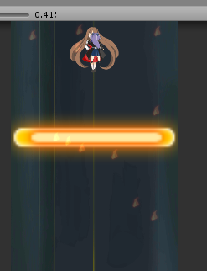
그림1


그림2

